記入方法
月日 時間 | 今日の出来事・本人の様子・身体の調子など |  | バイタル・特記事項 |  | 伝言・備考
 |  |  | 体温 | ℃
 |  |  | 脈拍 | 回／分
 |  |  | 血圧 | ／ mmHg
 |  |  | SPO2 | ％
 |  |  | 尿量 | ml
所属 |  | サイン | 排便
月日 時間 | 今日の出来事・本人の様子・身体の調子など |  | バイタル・特記事項 |  | 伝言・備考
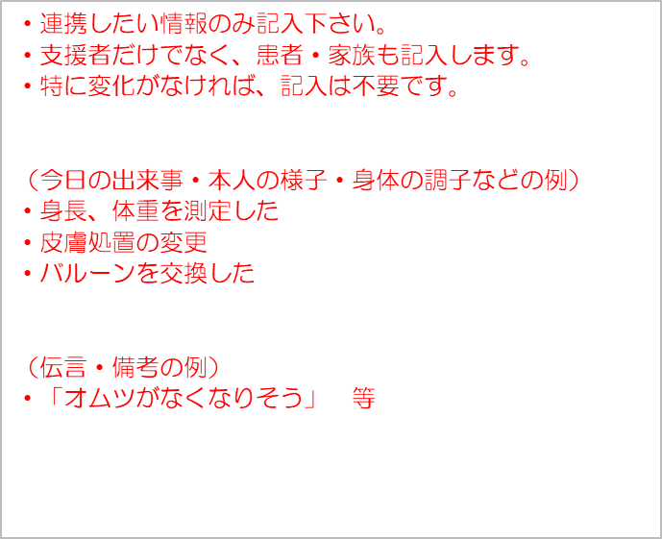
 |  |  | 体温 | ℃
 |  |  | 脈拍 | 回／分
 |  |  | 血圧 | ／ mmHg
 |  |  | SPO2 | ％
 |  |  | 尿量 | ml
所属 |  | サイン | 排便
月日 時間 | 今日の出来事・本人の様子・身体の調子など |  | バイタル・特記事項 |  | 伝言・備考
 |  |  | 体温 | ℃
 |  |  | 脈拍 | 回／分
 |  |  | 血圧 | ／ mmHg
 |  |  | SPO2 | ％
 |  |  | 尿量 | ml
所属 |  | サイン | 排便
月日 時間 | 今日の出来事・本人の様子・身体の調子など |  | バイタル・特記事項 |  | 伝言・備考
 |  |  | 体温 | ℃
 |  |  | 脈拍 | 回／分
 |  |  | 血圧 | ／ mmHg
 |  |  | SPO2 | ％
 |  |  | 尿量 | ml
所属 |  | サイン | 排便
月日 時間 | 今日の出来事・本人の様子・身体の調子など |  | バイタル・特記事項 |  | 伝言・備考
 |  |  | 体温 | ℃
 |  |  | 脈拍 | 回／分
 |  |  | 血圧 | ／ mmHg
 |  |  | SPO2 | ％
 |  |  | 尿量 | ml
所属 |  | サイン | 排便

